IMPRIMIR FORMULARIO
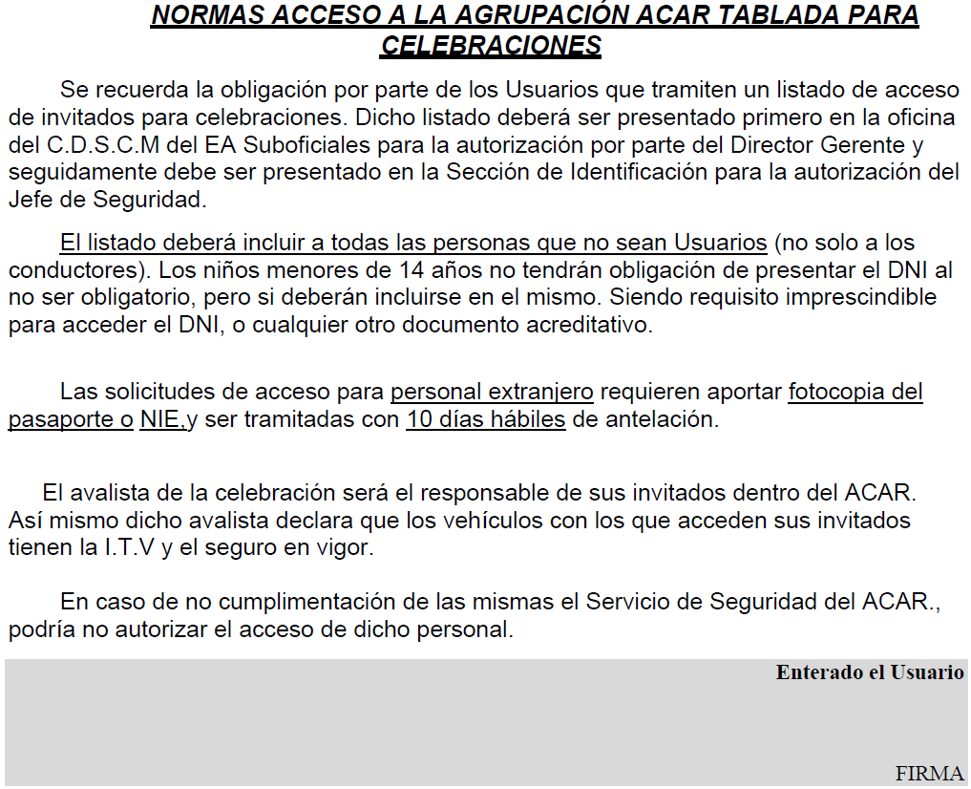
INSTRUCCIONES
No olvide consignar:
-Tipo de celebración
- Datos Solicitante
-Teléfono solicitante
-Fecha / hora
- Nº usuario
Los datos de carácter personal que puedan aparecer en este documento o sus anexos deberán ser tratados conforme a lo establecido en la legislación vigente en materia de Protección de Datos, debiendo ser empleados únicamente para la finalidad con que fueron comunicados y mantenidos durante no más tiempo del necesario para los fines del tratamiento.
No olvide modificar la celda A13 "HOJA 1"
si su lista de invitados es superior 32 registros: así podrá imprimir la HOJA 2, HOJA 3, etc.
ESTA RELACIÓN DEBERÁ SER PRESENTADA EN LA GERENCIA DEL C.D.S.C. SUBOFICIALES-TABLADA, COMO MÍNIMO CON DOS DÍAS LABORABLES DE ANTELACIÓN A LA FECHA. SIENDO EL MIERCOLES EL ÚLTIMO DÍA PARA LAS CELEBRACIONES EN VIERNES , SÁBADO , DOMINGO Y LUNES .
 |  |  |  |  |  |  |  |  | Selecciónes tipo en lista desplegable - campo obligatorio
- | RELLENAR CON LETRA MAYÚSCULA LEGIBLE. |  |  |  |  |  |  |  | BARBACOA 1
- | AGRUPAR EN VEHÍCULOS Y ORDENAR LOS CONDUCTORES ALFABÉTICAMENTE. |  |  |  |  |  |  |  | BARBACOA 2
- | EL RESTO EN ORDEN ALFABÉTICO. |  |  |  |  |  |  |  | BARBACOA 3
- | EL CAMPO DNI ES OBLIGATORIO. |  |  |  |  |  |  |  | BARBACOA 4
A la finalización de la celebración, deberán abandonar el Acuartelamiento el personal y los vehículos que, por este motivo, han accedido al mismo. |  |  |  |  |  |  |  |  | SALÓN
 | CELEBRACIONES |  |  |  |  |  |  |  | TERRAZA
Tipo de celebración: | Selecciónes tipo en lista desplegable - campo obligatorio | Fecha: |  |  |  |  |  |  | PISCINA
Lugar: | C.D.S.C. SUBOFICIALES - TABLADA | Hora: |  |  |  |  |  |  | EVENTO DEPORTIVO
Solicitante: |  | Nº Usuario: |  |  |  |  |  |  | EVENTO SOCIAL
Tlf:
HOJA 1 | Apellidos y nombre (en orden alfabético) | D.N.I. | Matrícula |  | HOJA 1 | HOJA 2 | HOJA 3 | HOJA 4 | HOJA 5 | HOJA 6
1 | JOSE | 0 | 0 | HOJA 1 | 1 | 33 | 65 | 97 | 129 | 161
2 | juan | 0 | 0 | HOJA 2 | 2 | 34 | 66 | 98 | 130 | 162
3 | maria | 0 | 0 | HOJA 3 | 3 | 35 | 67 | 99 | 131 | 163
4 | 0 | 0 | 0 | HOJA 4 | 4 | 36 | 68 | 100 | 132 | 164
Refresque la pagina con Alt+Ctrl+F5
o grabando datos.
5 | 0 | 0 | 0 | HOJA 5 | 5 | 37 | 69 | 101 | 133 | 165
6 | 0 | 0 | 0 | HOJA 6 | 6 | 38 | 70 | 102 | 134 | 166
7 | 0 | 0 | 0 |  | 7 | 39 | 71 | 103 | 135 | 167
8 | 0 | 0 | 0 |  | 8 | 40 | 72 | 104 | 136 | 168
9 | 0 | 0 | 0 |  | 9 | 41 | 73 | 105 | 137 | 169
10 | 0 | 0 | 0 |  | 10 | 42 | 74 | 106 | 138 | 170
11 | 0 | 0 | 0 |  | 11 | 43 | 75 | 107 | 139 | 171
12 | 0 | 0 | 0 |  | 12 | 44 | 76 | 108 | 140 | 172
13 | 0 | 0 | 0 |  | 13 | 45 | 77 | 109 | 141 | 173
14 | 0 | 0 | 0 |  | 14 | 46 | 78 | 110 | 142 | 174
15 | 0 | 0 | 0 |  | 15 | 47 | 79 | 111 | 143 | 175
16 | 0 | 0 | 0 |  | 16 | 48 | 80 | 112 | 144 | 176
17 | 0 | 0 | 0 |  | 17 | 49 | 81 | 113 | 145 | 177
18 | 0 | 0 | 0 |  | 18 | 50 | 82 | 114 | 146 | 178
19 | 0 | 0 | 0 |  | 19 | 51 | 83 | 115 | 147 | 179
20 | 0 | 0 | 0 |  | 20 | 52 | 84 | 116 | 148 | 180
21 | 0 | 0 | 0 |  | 21 | 53 | 85 | 117 | 149 | 181
22 | 0 | 0 | 0 |  | 22 | 54 | 86 | 118 | 150 | 182
23 | 0 | 0 | 0 |  | 23 | 55 | 87 | 119 | 151 | 183
24 | 0 | 0 | 0 |  | 24 | 56 | 88 | 120 | 152 | 184
25 | 0 | 0 | 0 |  | 25 | 57 | 89 | 121 | 153 | 185
26 | 0 | 0 | 0 |  | 26 | 58 | 90 | 122 | 154 | 186
27 | 0 | 0 | 0 |  | 27 | 59 | 91 | 123 | 155 | 187
28 | 0 | 0 | 0 |  | 28 | 60 | 92 | 124 | 156 | 188
29 | 0 | 0 | 0 |  | 29 | 61 | 93 | 125 | 157 | 189
30 | 0 | 0 | 0 |  | 30 | 62 | 94 | 126 | 158 | 190
31 | 0 | 0 | 0 |  | 31 | 63 | 95 | 127 | 159 | 191
32 | 0 | 0 | 0 |  | 32 | 64 | 96 | 128 | 160 | 192
AUTORIZADO EL ACCESO
EL JEFE DEL ESEG. DEL ACAR. TABLADA
 | Vº.Bº
 | EL DIRECTOR GERENTE DEL | 2024-04-24
 | C.D.S.C. SUBOFICIALES | EL SOLICITANTE

 |  | FIRMAR AQUÍ Y EN EL DORSO
Los datos de carácter personal que puedan aparecer en este documento o sus anexos deberán ser tratados conforme a lo establecido en la legislación vigente en materia de Protección de Datos, debiendo ser empleados únicamente para la finalidad con que fueron comunicados y mantenidos durante no más tiempo del necesario para los fines del tratamiento.

CONFIGURA TU LISTADO
Use este botón para ordenar su lista por apellidos.
INSTRUCCIONES
Como sabrá, para facilitar la labor del personal del control de acceso al Acuartelamiento, las listas deben estar en ORDEN ALFABÉTICO (según el primer apellido). Para ello le ofrecemos esta herramienta que le facilitará la tarea.
Recuerde que,
El DNI es obligatorio; consigne "MENOR" si no tiene. (para personal extranjero debe haber aportado copia de su ID con 10 días de antelación, para su autorización).
Igualmente es obligatorio poner la matrícula del vehículo en el que accede. (consigne "A PIE" si no va a acceder en vehículo).
No agrupe por vehículos. Los responsables del control de acceso nos han solicitado que usemos relación alfabética sin más (por ser más efectivo).
Le sugerimos que incluya en esta misma lista al personal usuario del Centro que asista a su celebración; aunque no necesitan ser autorizados al poseer pase de vehículo y carnet de usuario; nos servirá para el control de aforo en el alquiler de instalaciones, de lo contrario deberá aportar una lista aparte para estos efectos.
Una vez la lista esté completa, vaya a la pestaña "IMPRIMIR FORMULARIO", consigne los datos de su celebración en el encabezamiento del documento, y en la celda A13 seleccione HOJA 1, HOJA 2, etc,... para imprir las copias que necesite. Los datos de invitados se copiarán automáticamente según los hayas ordenado en esta lista.
Si no dispone de impresora, pero puede generar PDF, le ofrecemos la opción de enviar los documentos firmados al correo del Centro. Después, una vez autorizadas por la Dirección, deberá presentarlos personalmente y en los plazos establecidos, en la Sección de Identificación del Acar. Tablada. Ese mismo día podrá formalizar el pago del canon de alquiler de instalaciones. El horario de atención al público es de 8:00 a 13:00 horas.
Los datos de carácter personal que puedan aparecer en este documento o sus anexos deberán ser tratados conforme a lo establecido en la legislación vigente en materia de Protección de Datos, debiendo ser empleados únicamente para la finalidad con que fueron comunicados y mantenidos durante no más tiempo del necesario para los fines del tratamiento.
 | Apellidos y nombre (en orden alfabético) | D.N.I. | Matrícula
1 | JOSE
2 | juan
3 | maria
4
5
6
7
8
9
10
11
12
13
14
15
16
17
18
19
20
21
22
23
24
25
26
27
28
29
30
31
32
33
34
35
36
37
38
39
40
41
42
43
44
45
46
47
48
49
50
51
52
53
54
55
56
57
58
59
60
61
62
63
64
65
66
67
68
69
70
71
72
73
74
75
76
77
78
79
80
81
82
83
84
85
86
87
88
89
90
91
92
93
94
95
96
97
98
99
100
101
102
103
104
105
106
107
108
109
110
111
112
113
114
115
116
117
118
119
120
121
122
123
124
125
126
127
128
129
130
131
132
133
134
135
136
137
138
139
140
141
142
143
144
145
146
147
148
149
150
151
152
153
154
155
156
157
158
159
160
161
162
163
164
165
166
167
168
169
170
171
172
173
174
175
176
177
178
179
180
181
182
183
184
185
186
187
188
189
190
191
192

